信用交易
融资融券市场交易数据统计(2026-07-23)

标的证券 | 融资融券余额（亿元） | 融资余额（亿元） | 融券余额（亿元） | 融资买入额（亿元） | 融资融券规模变化（亿元） | 融资余额增幅(‰) | 融券余额增幅(%)
统计数据 | 27,103.13 | 26,804.47 | 214.51 | 1,903.24 | -94.62 | -3.65 | 1.43
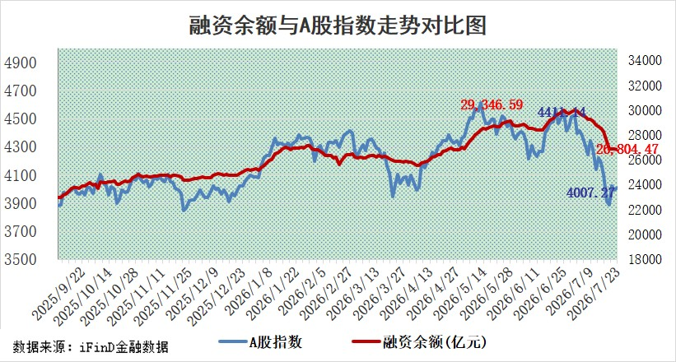

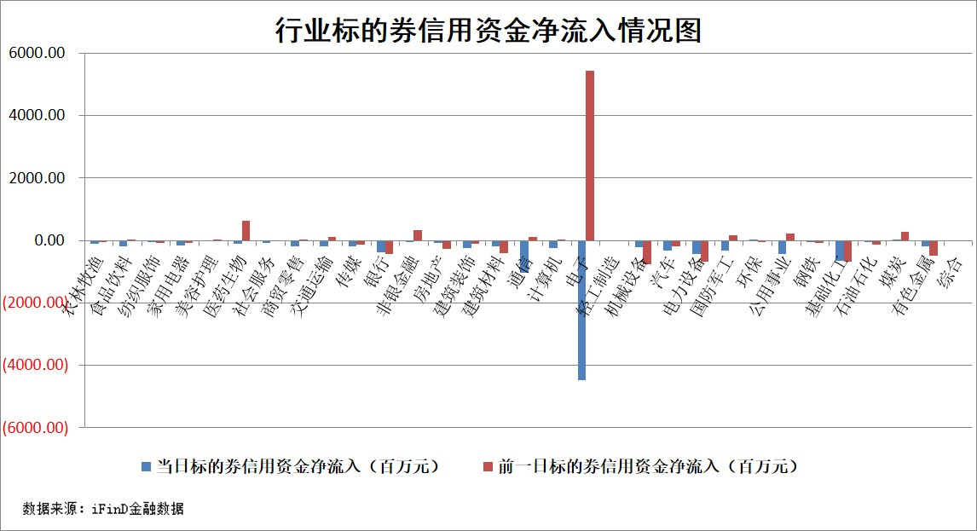

标的基金代码 | 标的基金简称 | 融资余额/市值(%) | 融资余额增幅(%) | 融资买入额/成交金额(%) | （融资余额净增额-融券余额净增额）/市值(‱) | 融券余额降幅(%) | ABS[（融资余额净增额-融券余额净增额）/市值净增额-1](%)
159902 | 华夏中小板ETF | 0.00 | 0.00 | 0.00 | 0.00 | 0.00 | 100.00
159915 | 易方达创业板ETF | 2.10 | 1.12 | 295051.02 | 2.32 | 0.08 | 91.20
159919 | 嘉实沪深300ETF | 2.64 | 0.48 | 2.12 | 1.21 | -1.17 | 97.49
159920 | 华夏恒生ETF | 26.15 | -0.24 | 4.19 | -6.43 | -1.36 | 104.80
159922 | 嘉实中证500ETF | 1.10 | 4.36 | 10.67 | 4.95 | 0.45 | 90.98
159925 | 南方沪深300ETF | 0.16 | -10.19 | 0.36 | -1.79 | 1.45 | 101.65
159928 | 消费ETF | 2.63 | -5.20 | 4.07 | -14.37 | 0.42 | 78.37
159934 | 易方达黄金ETF | 9.83 | -1.45 | 9.87 | -14.46 | 0.00 | 124.61
159939 | 全指信息技术ETF | 0.43 | -4.87 | 36.40 | -2.04 | 2.15 | 99.07
159940 | 全指金融地产ETF | 0.17 | -7.46 | 0.00 | -1.35 | 0.00 | 103.27
159995 | 半导体芯片ETF | 2.68 | 3.32 | 76.54 | 8.71 | 1.36 | 103.24
159997 | 天弘中证电子ETF | 1.09 | 2.45 | 8.33 | 2.65 | 2.42 | 101.55
159998 | 天弘中证计算机主题ETF | 0.97 | -1.87 | 0.12 | -1.85 | 0.00 | 99.03
510050 | 华夏上证50ETF | 6.20 | 0.37 | 36.46 | 4.07 | 3.55 | 99.09
510180 | 华安上证180ETF | 0.46 | -0.80 | 4.38 | -0.34 | 2.37 | 101.69
510880 | 华泰柏瑞红利ETF | 0.66 | -9.99 | 43.11 | -7.33 | -1.24 | 82.22
510900 | 易方达恒生H股ETF | 45.17 | -3.53 | 0.14 | -165.38 | 0.00 | 222.50
511010 | 5年期国债ETF | 0.75 | -0.02 | 0.13 | -0.01 | 0.00 | 100.03
511380 | 可转债及可交换债券ETF | 1.49 | 3.25 | 39.80 | 5.69 | 2.74 | 104.07
512000 | 全指证券ETF | 5.97 | -1.62 | 42.64 | -9.82 | -1.42 | 111.17
512010 | 沪深300医药卫生ETF | 2.88 | -2.11 | 20.38 | -6.40 | -2.59 | 87.09
512070 | 沪深300非银ETF | 3.35 | -1.15 | 2176.25 | -4.02 | -79.70 | 102.97
512400 | 南方中证申万有色金属ETF | 1.59 | -1.09 | 2.87 | -2.89 | -15.62 | 100.50
512580 | 广发中证环保产业ETF | 0.44 | 5.36 | 0.08 | 2.24 | 0.00 | 99.09
512660 | 国泰中证军工ETF | 4.10 | -5.03 | 7.31 | -26.52 | -13.02 | 116.05
512800 | 华宝中证银行ETF | 2.78 | 9.46 | 6.46 | 23.32 | -6.05 | 111.16
512980 | 广发中证传媒ETF | 3.31 | 4.94 | 1006.61 | 15.89 | 2.34 | 108.04
515030 | 华夏中证新能源汽车ETF | 1.09 | -7.46 | 0.12 | -10.23 | -3.61 | 103.10
515050 | 华夏中证5G通信主题ETF | 2.02 | -0.80 | 34.67 | -1.52 | 0.67 | 96.95
515070 | 华夏中证人工智能ETF | 0.85 | 1.20 | 2.30 | 1.01 | 0.00 | 100.46
标的股票比较指标 |  | 融资余额/流通A股市值(%) | 融资余额增幅(%) | 融资买入额/成交金额(%) | （融资余额净增额-融券余额净增额）/流通A股市值(‱) | 融券余额降幅(%) | ABS[（融资余额净增额-融券余额净增额）/流通A股市值净增额-1](%)
前十名标的个股 |  | 德邦股份 | 水发燃气 | 杰瑞股份 | 水发燃气 | 华兰股份 | 生益科技
 |  | 福建水泥 | 赤峰黄金 | 龙腾光电 | 达利凯普 | 英诺激光 | 腾景科技
 |  | 信凯科技 | 三旺通信 | 振德医疗 | 创新医疗 | 美联新材 | 蕾奥规划
 |  | 锴威特 | 兔宝宝 | 三旺通信 | 利和兴 | 节能铁汉 | 华安鑫创
 |  | 华纺股份 | 冰轮环境 | 五洲医疗 | 三旺通信 | 深水海纳 | 安联锐视
 |  | 蕾奥规划 | 保变电气 | 鲁阳节能 | 惠城环保 | 水发燃气 | 商络电子
 |  | 星云股份 | 华勤技术 | 水发燃气 | 辰奕智能 | 科顺股份 | 中材科技
 |  | 天马科技 | 珍宝岛 | 海利尔 | 肯特催化 | 泰晶科技 | 长芯博创
 |  | 科翔股份 | 五洲医疗 | 中国海防 | 思泰克 | 宏源药业 | 德科立
 |  | 力聚热能 | 四川路桥 | 科德数控 | 热威股份 | 北巴传媒 | 冰轮环境
后十名标的个股 |  | 天际股份 | 莱伯泰科 | 联创电子 | 安联锐视 | 联盛化学 | 恒铭达
 |  | 卓然股份 | 安联锐视 | 天智航 | 线上线下 | 久盛电气 | 东材科技
 |  | 荣科科技 | 华银电力 | 天际股份 | 莱伯泰科 | 中辰股份 | 青岛啤酒
 |  | 荃银高科 | 金牛化工 | 卓然股份 | 奥翔药业 | 泽宇智能 | 强瑞技术
 |  | 南新制药 | 中科飞测 | 荣科科技 | 万邦医药 | 阿尔特 | 百诚医药
 |  | 元道通信 | 奥翔药业 | 荃银高科 | 信测标准 | 润邦股份 | 超声电子
 |  | 海利生物 | 和达科技 | 南新制药 | 美硕科技 | 祥源新材 | 京新药业
 |  | 威领股份 | 华虹公司 | 元道通信 | 共进股份 | 昊帆生物 | 凯格精机
 |  | 闻泰科技 | 线上线下 | 海利生物 | 和达科技 | 银河微电 | 帝科股份
 |  | 华夏幸福 | 共进股份 | 威领股份 | 新亚电缆 | 志特新材 | 满坤科技
说明：1.以上普通交易数据和信用交易数据皆以交易日收盘后数据为基准；2.上述标的证券总数据只计算标的证券市场总数据，不包括从标的证券中调出去标的证券数据，所以与交易所公布的总值略有不同； 3.上述行业采用申万一级行业分类；4.以上标的基金和标的个股中比较的6个指标值中：前5个（从左至右）为正向指标，值越大排名越靠前；第6个为逆向指标，值越小，排名越靠前；5.第6个指标中ABS[]表示求绝对值，其主要用于考量信用资金相对净流入对股价相对净变化的贡献程度；6.数据来源：wind，交易所。

 |  | 1
 |  | 2
 |  | 3
 |  | 4
 |  | 5
 |  | 6
 |  | 7
 |  | 8
 |  | 9
 |  | 10

